Sheet1
試作１号機 スイッチ10個版
 |  |  |  | 電源電圧 | 3.3
 |  |  |  | 抵抗の公称値 |  |  | 押下番号 | 出力電圧の公称値
 |  |  |  | R1 | 4.7E+03 |  | 1 | 0.0E+00
抵抗／スイッチ回路 試作1号機
 |  |  |  | R2 | 3.9E+02 |  | 2 | 2.5E-01
スイッチ押下と出力電圧の関係
 |  | 出力電圧 |  | R3 | 5.6E+02 |  | 3 | 5.5E-01
 | 押下番号 | 実測値 | 公称値 | R4 | 8.2E+02 |  | 4 | 9.0E-01
 | 1 | 0 | 0.0 | R5 | 1.2E+03 |  | 5 | 1.3E+00
 | 2 | 0.25 | 0.3 | R6 | 1.8E+03 |  | 6 | 1.7E+00
 | 3 | 0.56 | 0.6 | R7 | 3.0E+03 |  | 7 | 2.1E+00
 | 4 | 0.91 | 0.9 | R8 | 4.7E+03 |  | 8 | 2.4E+00
 | 5 | 1.28 | 1.3 | R9 | 1.0E+04 |  | 9 | 2.7E+00
 | 6 | 1.67 | 1.7 | R10 | 2.2E+04 |  | 10 | 3.0E+00
 | 7 | 2.06 | 2.1 |  |  |  | 11 | 3.3E+00
 | 8 | 2.4 | 2.4
 | 9 | 2.74 | 2.7
 | 10 | 3.05 | 3.0 |  | 4.7E+03 | 0
（無押下） | 11 | 3.31 | 3.3 |  | 5.1E+03 | 3.9E+02
 |  |  |  |  | 5.6E+03 | 9.5E+02
 |  |  |  |  | 6.5E+03 | 1.8E+03
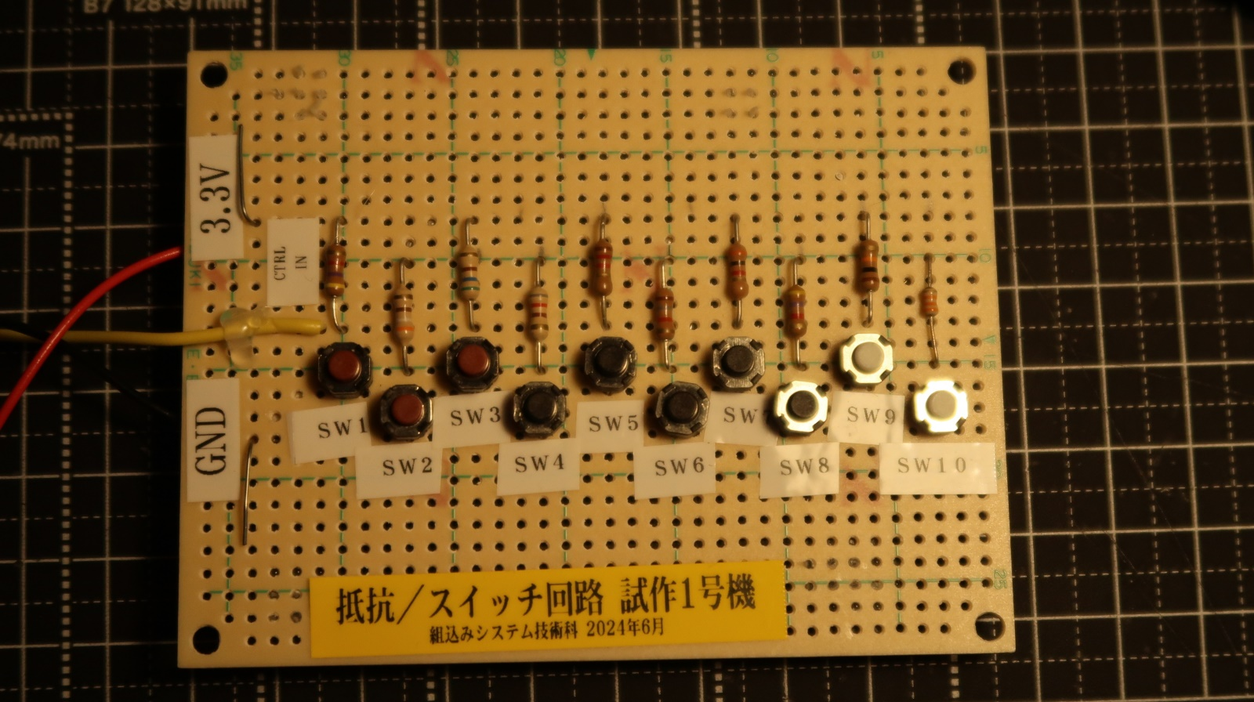
 |  |  |  |  | 7.7E+03 | 3.0E+03
 |  |  |  |  | 9.5E+03 | 4.8E+03
 |  |  |  |  | 1.2E+04 | 7.8E+03
 |  |  |  |  | 1.7E+04 | 1.2E+04
 |  |  |  |  | 2.7E+04 | 2.2E+04
 |  |  |  |  | 4.9E+04 | 4.4E+04
 |  |  |  |  | 4.9E+04 | 4.9E+04

